Sheet1
Bug-reports
ID | ex0401 | ex0402 | ex0403 | ex0404 | ex0405
Summary | Недійсні всі сертифікати на сторінці "Сертифікати" | Сторінка "Логін" не змінює мову | Неактивні чекбокси змінюють стан при виборі активних чекбоксів в розділі "Обсяг відеопам'яті" | Ввод від'ємних значень в поле "Ціна" в вкладці "Фільтр" | Не відображаються вибрані фільтри над списком товарів
Description | На сторінці "Сертифікати" відображені прострочені сертифікати | На сторінці авторизації не змінюється локалізація при виборі іншої мови | Чекбокси які були не активні змінюють свій стан після вибору активного чекбоксу в розділі фільтра "Обсяг відеопам'яті" при вибору товару ASUS | Поле "Ціна"в секції фільтр пропускає від'ємні значення при фільтрації товару
Pre-Conditions | Відкрита сторінка "https://exe.ua/ua/" | Відкрита сторінка "https://exe.ua/ua/" | Відкрита сторінка "https://exe.ua/ua/" | Відкрита сторінка "https://exe.ua/ua/" | Відкрита сторінка "https://exe.ua/ua/"
 |  |  | Мати хоча б одну відеокарту виробника Asus з обсягом пам'яті 12288 МБ | Мати 10 відеокарт з ціною від 1000 до 5000 | Мати 10 відеокарт різних виробників і моделей
Steps | 1. Натиснути "Сертифікати" в меню навігації | 1. Натиснути "Вхід" | 1. Перейти в розділ відеокарт | 1. Перейти в розділ відеокарт | 1. Перейти в різних виробників і моделей
 | 2. Оглянути сертифікати | 2. Натиснути "Укр" в хедері | 2. В розділі фільтр вибрати виробика Asus | 2. В розділ фільтр ввести -1 та 5000 в полі "Ціна" | 2. Вибрати в секції "Фільтр" декілька виробників
 |  | 3. Оглянути контент сторінки | 3. Перейти до вибору "Обсяг відеопам'яті" у фільтрі | 3. Натиснути кнопку "Показати" внизу фільтра | 3. Натиснути кнопку "Показати" внизу фільтра
 |  |  | 4. Обрати 12288 мб і звернути увагу на чекбокси 6144\4096

Expected reuslt | Сертифікати дійсні | Сторінка перекладається на вибрану мову | Чекбокси з меншим значенням, неактивні, при виборі більшого обсяга пам'яті | Помилка вводу негативного значення в поле "Ціна" | Вибрані фільтри відображаються над списком товарів
Actual result | Сертифікати не дійсні | Сторінка на росіїськії мові при зміні мов | Чекбокси з меншим значенням, стали активними, при виборі більшого обсяга пам'яті | Фільтрація товарів відбулась | Фільтри не відображаються над списком товару
Post-conditions
Enviromnment | Всі браузери | Всі браузери | Всі браузери | Всі браузери | Всі браузери
Severity | S4 | S4 | S4 | S4 | S4
Priority | P1 | P2 | P2 | P3 | P2
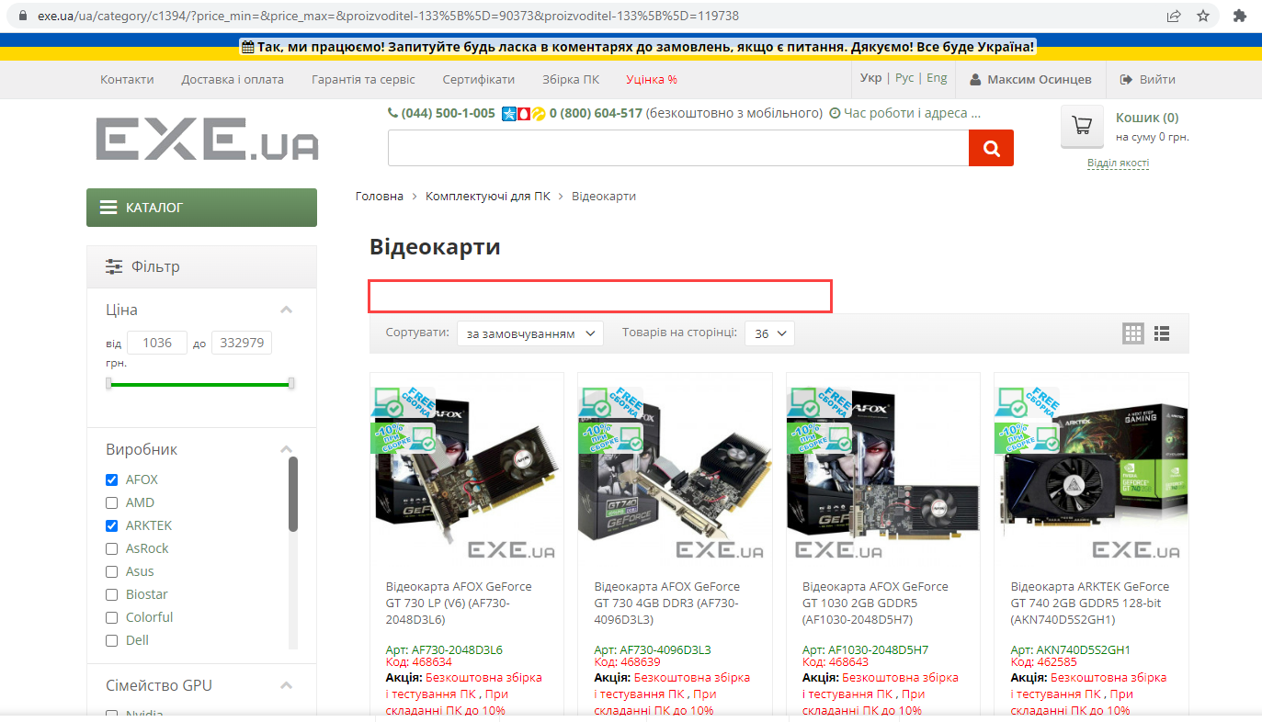
Type of bug | Functional | Localization | Logic | Logic | Logic
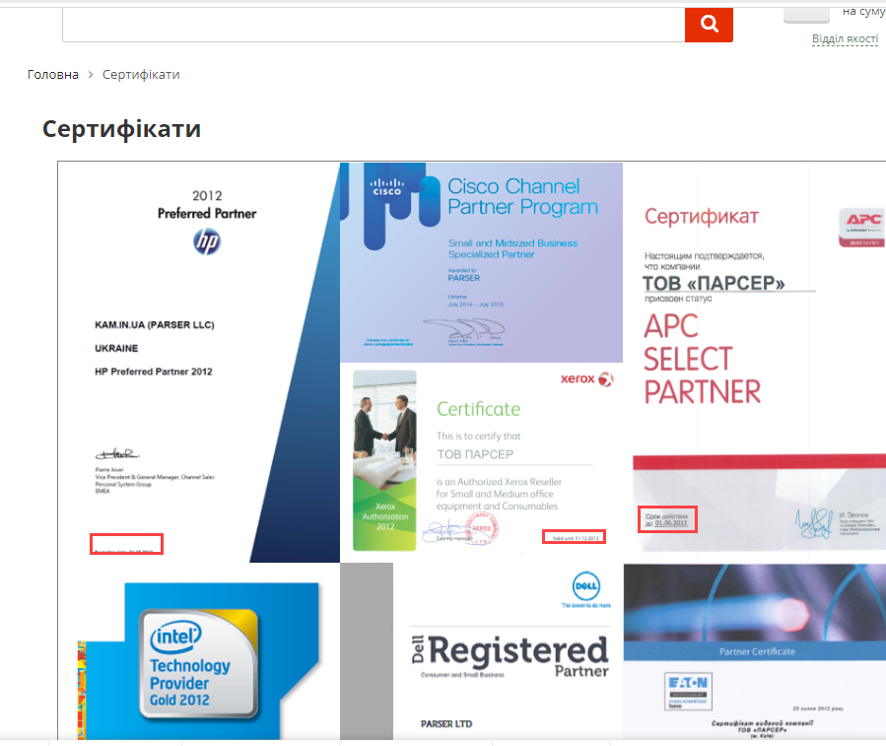
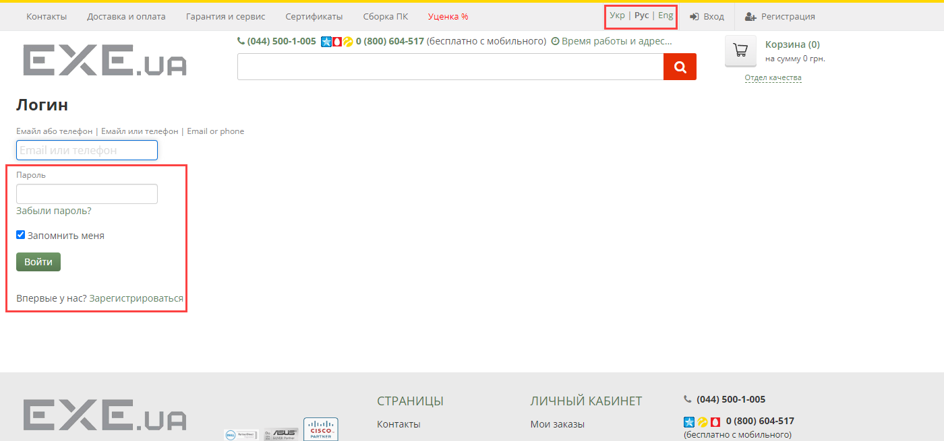
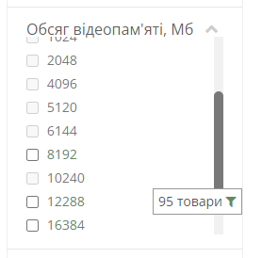
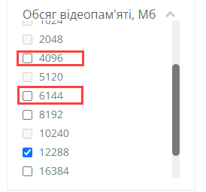
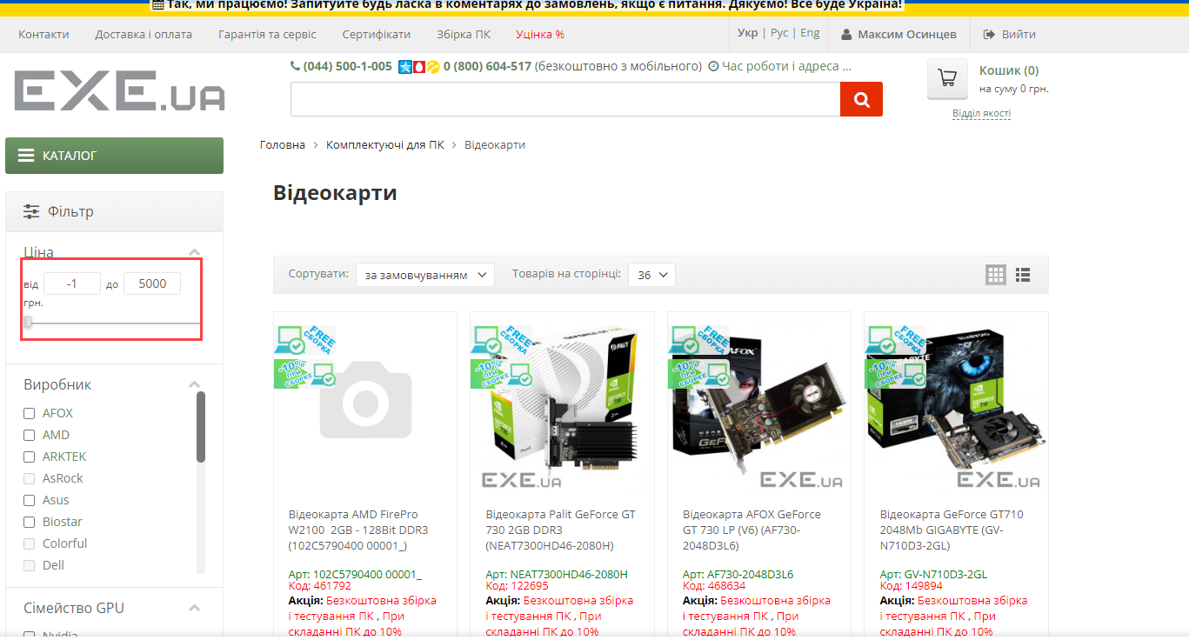
Attachment

